Rękawica_WT_1palcowa_ochr_tk+tk
 |  |  |  |  | baza-nw.ciop.pl
Kalkulator naddatków wymiarowych wynikających stosowania środków ochrony rąk
Zagrożenia termiczne – wysoka temperatura
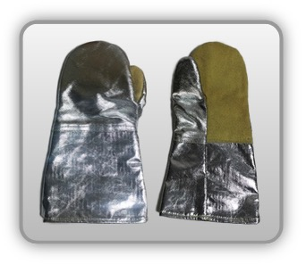 | Rękawica cechach ochronnych jednopalcowa (tkanina oraz tkanina metalizowana)
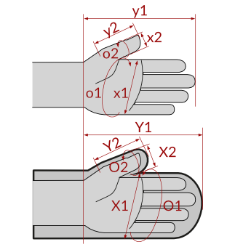

Kalkulator naddatków wymiarowych rękawicy cechach ochronnych jednopalcowej (tkanina oraz tkanina metalizowana)
Typ NW | miara antropo­metryczna y1, x1, o1, y2, x2, o2 [cm] | wymiar całkowity Y1, X1, O1, Y2, X2, O2 [cm] |  | wymiar naddatku [cm] |  | przyrost względny [%]
 |  | min | max | min | max | min | max
NW długości ręki Y1 | 17.5 | 18.0 | 18.4 | 0.5 | 0.9 | 2.9 | 5.1
NW szerokości ręki X1 | 7.7 | 11.4 | 13.1 | 3.7 | 5.4 | 48.1 | 70.1
NW obwodu ręki O1 | 19.0 | 29.8 | 31.0 | 10.8 | 12.0 | 56.8 | 63.2
NW długości palców /palec nr 2 wskazujący Y2 | 7.0 | 7.7 | 8.1 | 0.7 | 1.1 | 10.0 | 15.7
NW szerokości palców /palec nr 2 wskazujący X2 | 1.8 | 6.3 | 7.1 | 4.5 | 5.3 | 250.0 | 294.4
NW obwodu palców /palec nr 2 wskazujący O2 | 6.3 | 13.4 | 15.4 | 7.1 | 9.1 | 112.7 | 144.4

Opracowano na podstawie wyników V etapu programu wieloletniego „Poprawa bezpieczeństwa i warunków pracy”, finansowanego w zakresie badań naukowych i prac rozwojowych ze środków Narodowego Centrum Badań i Rozwoju. Projekt I.PB.10: Opracowanie danych do nowego atlasu miar człowieka, związanych ze stosowaniem środków ochrony indywidualnej z uwzględnieniem wybranych parametrów widzenia. Koordynator programu: Centralny Instytut Ochrony Pracy – Państwowy Instytut Badawczy.

